Sheet1
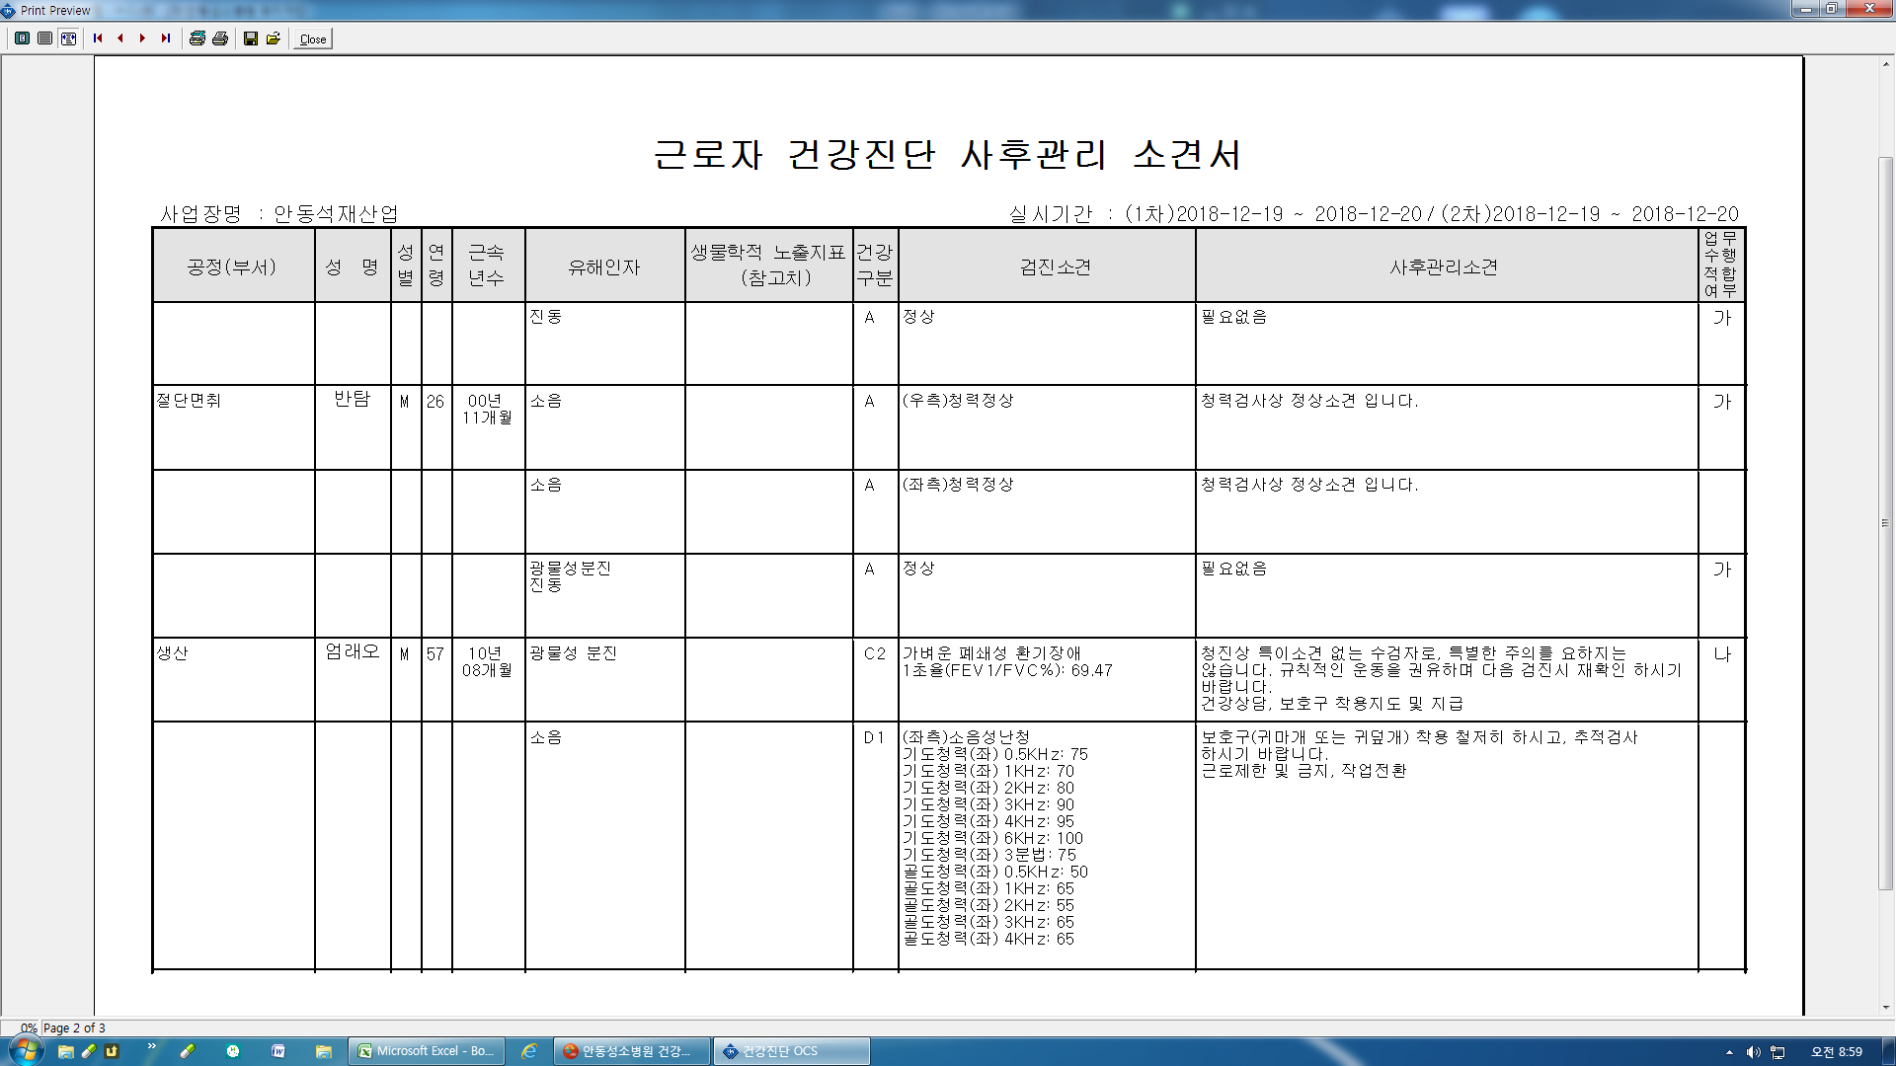
1. 일반문진표 전송시 에러
* 4-1 문항 에서 현재피움으로 체크하였으나 과거 흡연칸으로 전송됨
* 5번항목은 전송안됨.

2. 묶음 항목에 기도청력(좌)(우) 3분법 항목이 있으나 결과 입력에는 기도청력(좌)3분법만 입력가능함 기도청력(우)3분법도 입력란 추가요함
사후관리소견서에 기도청력(우)3분법 측정치와 팀파노메트리검사(좌)(우) 출력가능하도록 수정요청합니다.

